Resumen
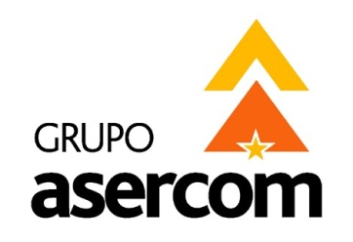
 |  |  |  |  | GRUPO ASERCOM, S.A. DE C.V.
 |  |  |  |  | División Telecomunicaciones

Cotizado a: |  |  |  |  | Fecha:
SC SOFTWARE & SOLUTIONS SA DE CV |  |  |  |  | 21 de Agosto del 2015
Atención: |  |  |  |  | Tiempo de Entrega
Ing. Miguel Contreras |  |  |  |  | Material y Equipo: |  | 1 SEMANA | Ejecución: | 6 Días /3p
Validez de la oferta: |  | 15 días |  |  | Numero de Cotización:
Condiciones de pago: |  | 50 % anticipo y Resto Contra Entrega |  |  | GAMTY- 4668

En respuesta a su amable solicitud ponemos a su consideración la siguiente cotización para el Proyecto de:
CABLEADO VOZ Y DATOS / MULTIMEDIA / CCTV BEAUTY ART EN PLAZA LUA

 |  |  |  |  |  | Material |  | Mano de Obra

 | 1 | CABLEADO VOZ Y DATOS |  |  |  | $889.43 |  | $482.75 | USD

 | 2 | MULTIMEDIA PANTALLAS |  |  |  | $388.60 |  | $343.50 | USD

 | 3 | CCTV |  |  |  | $620.76 |  | $336.00 | USD

 |  |  |  | Sub-Totales sin IVA |  | $1,898.79 | USD | $1,162.25 | USD

 |  |  |  | Sub-Total sin IVA |  | $3,061.04 USD

AGENTE GRUPO ASERCOM |  |  |  |  | AUTORIZACION CLIENTE

NOMBRE | DENNISE MARES LEAL |  |  |  | NOMBRE

FIRMA |  |  |  |  | FIRMA

Grupo Asercom, S.A. de C.V. |  |  | www.grupoasercom.com
Corporativo Monterrey |  |  | Sucursal Guadalajara |  |  |  | Sucursal México, D.F.
Joaquín García No. 217 Col. Burócratas |  |  | Av. Circunvalación Agustín Yáñez No. 2360 Int 4-A |  |  |  | Río Lerma No. 26 Col. Cuauhtémoc
Del Estado Monterrey, N.L. C.P. 64380 |  |  | Col. Arcos Sur Guadalajara, Jal. C.P. 44150 |  |  |  | Del. Cuauhtémoc México, D.F. C.P. 06500
Conmutador (81) 1442-4000 |  |  | Tels (33) 3630-5030 y 3630-5033 |  |  |  | Tels (55) 5703-0028 y 5703-0141

